상품제안서
파인큐브 양면발열 10000mAh 트윈 듀얼 손난로 보조배터리 Pair1 | 상품코드: F31800

 |  |  |  |  |  |  | 02-412-0044 | www.easy1.co.kr
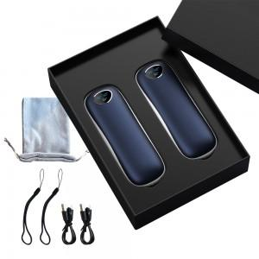

【상세/제작정보】

【인쇄/포장옵션】 | 실크, 레이저 / 포장지포장

【공급단가】 | 수량 | 50~ | 100~ | 500~ | 1,000~ | 2,000~
*VAT별도 | 단가 | 29,520원 | 29,020원 | 28,290원 | 27,790원 | 27,060원

【상품 URL】 | https://dev.easy1.co.kr:443/src/goods_detail.php?gdno=31800

